別紙 XRAIN用マップ
別紙 XRAIN用マップ

 |  |  |  | 北海道地域マップ

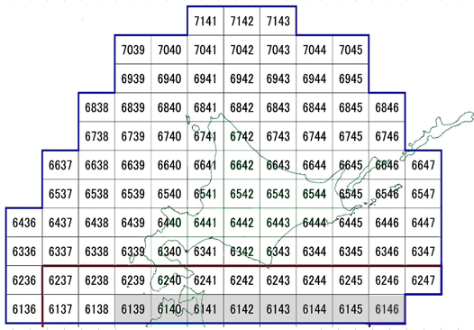

 | ※グレー表示のメッシュ番号は、観測範囲外または他地域との重複部分です。
 | ※橙色の表示のメッシュ番号は、国からの伝送データで観測範囲が変わる可能性があります。

 |  |  | 東北地域マップ

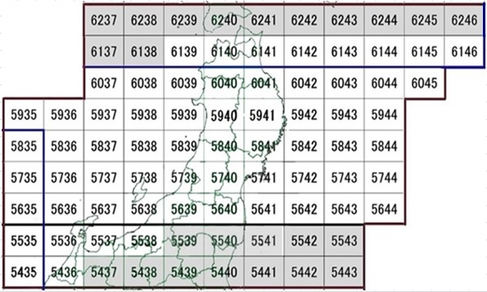

 | ※グレー表示のメッシュ番号は、観測範囲外または他地域との重複部分です。
 | ※橙色の表示のメッシュ番号は、国からの伝送データで観測範囲が変わる可能性があります。

 |  |  |  | 関東地域マップ

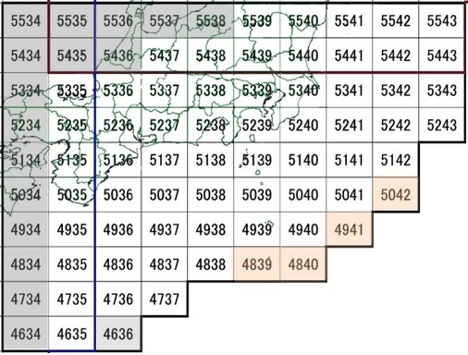

 | ※グレー表示のメッシュ番号は、観測範囲外または他地域との重複部分です。
 | ※橙色の表示のメッシュ番号は、国からの伝送データで観測範囲が変わる可能性があります。

 |  |  |  | 中国地域マップ

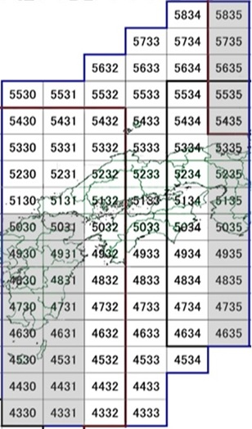

 | ※グレー表示のメッシュ番号は、観測範囲外または他地域との重複部分です。
 | ※橙色の表示のメッシュ番号は、国からの伝送データで観測範囲が変わる可能性があります。

 |  |  | 九州地域マップ

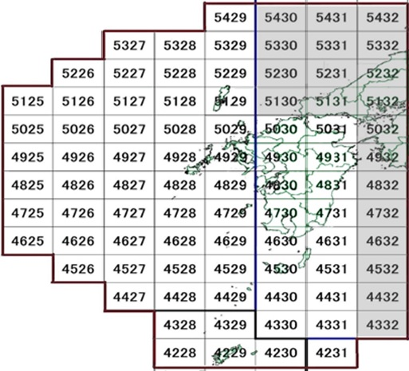

 | ※グレー表示のメッシュ番号は、観測範囲外または他地域との重複部分です。

 |  |  |  | 沖縄地域マップ

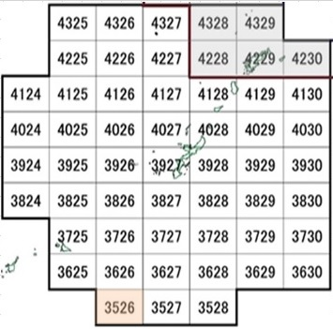

 |  | ※グレー表示のメッシュ番号は、観測範囲外または他地域との重複部分です。
 |  | ※橙色の表示のメッシュ番号は、国からの伝送データで観測範囲が変わる可能性があります。

